상품제안서
EL 원목 캠핑용 폴딩박스 | 상품코드: F02369

 |  |  |  |  |  |  | 02-412-0044 | www.easy1.co.kr
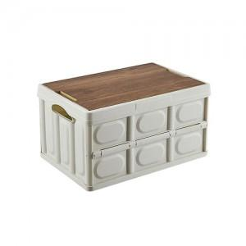

【상세/제작정보】

【인쇄/포장옵션】 | 실크 / 포장불가능

【공급단가】 | 수량 | 50~ | 100~ | 500~ | 1,000~ | 2,000~
*VAT별도 | 소형 | 14,040원 | 13,520원 | 13,000원 | 12,480원 | 12,160원
 | 중형 | 15,660원 | 15,080원 | 14,500원 | 13,920원 | 13,570원
 | 대형 | 25,110원 | 24,180원 | 23,250원 | 22,320원 | 21,760원

【상품 URL】 | http://www.easy1.co.kr/src/goods_detail.php?gdno=2369

